关系图
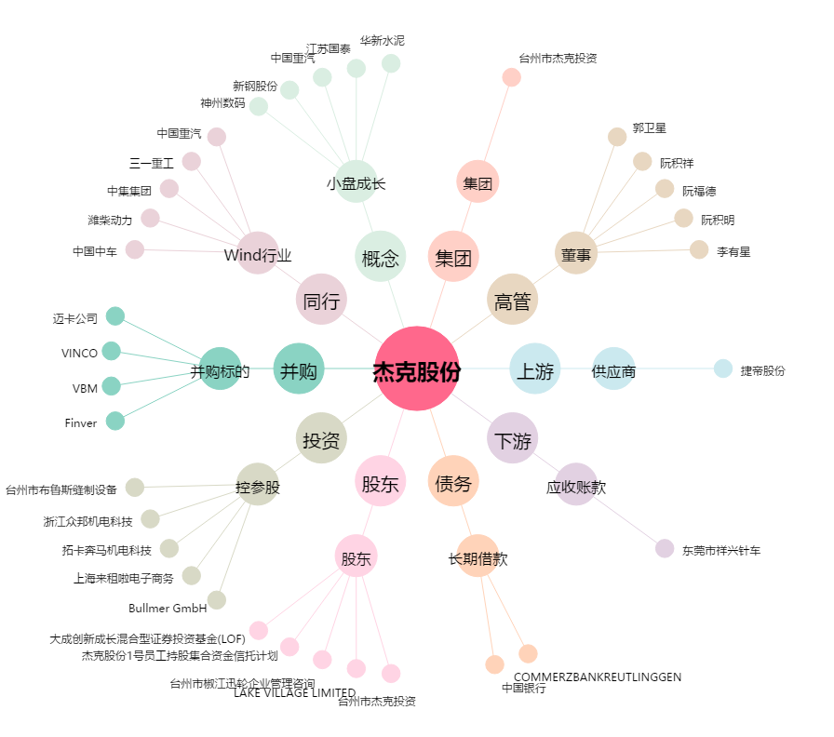
杰克股份[603337.SH] - 关系概览图

